Hoja1
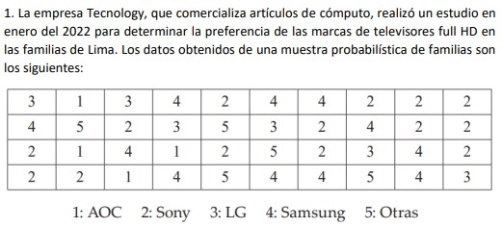
3
4
2
2
1
5
1
2
Preferencia de marcas de televisores full HD
3 |  |  |  |  |  |  |  | Preferencia de marcas de televisores full HD | Frecuencia absoluta (fi) | Frecuencia relativa (hi) | Frecuencia relativa porcentual (hi%)
2 |  |  |  |  |  |  |  | AOC | 4 | 0.1 | 10%
4 |  |  |  |  |  |  |  | Sony | 14 | 0.35 | 35%
1 |  |  |  |  |  |  |  | LG | 6 | 0.15 | 15%
4 |  |  |  |  |  |  |  | Samsung | 11 | 0.275 | 28%
3 |  |  |  |  |  |  |  | Otras | 5 | 0.125 | 13%
1 |  |  |  |  |  |  |  | Total | 40 | 1 | 100%
4
2
5
2
5
4
3
5
4
4
Preferencia de marcas de televisores full HD
2
2
4
2
4
3
5
2
2
4
4
2
2
2
3
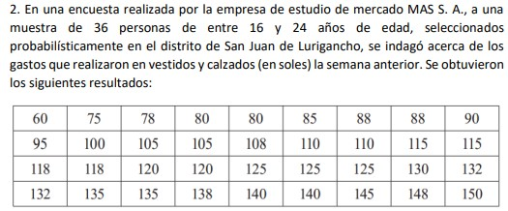

Nº de dato |  | Datos ordenados | n | 36
1 | 60 | 60 | V. máximo | 150
2 | 96 | 75 | V. mínimo | 60
3 | 118 | 78 | R | 90
4 | 132 | 80 | K | 6.1 | 6
5 | 75 | 80 | A.intervalo | 15 | 15
6 | 100 | 85
$$X_{i}$$
$$f_{i}$$
$$h_{i}$$
$h_{i}$%
$$F_{i}$$
$$H_{i}$$
7 | 118 | 88 |  |  |  | Nº de intervalo | Clases Ingresos |  | Marca de clase
8 | 135 | 88 |  |  |  | 1 | 60 | 75 | 67.5 | 1 | 0.027777777778 | 3% | 1 | 0.027777777778 | 60-75
9 | 78 | 90 |  |  |  | 2 | 75 | 90 | 82.5 | 7 | 0.19444444444 | 19% | 8 | 0.22222222222 | 75-90
10 | 105 | 95 |  |  |  | 3 | 90 | 105 | 97.5 | 3 | 0.083333333333 | 8% | 11 | 0.30555555556 | 90-105
11 | 120 | 100 |  |  |  | 4 | 105 | 120 | 112.5 | 9 | 0.25 | 25% | 20 | 0.55555555556 | 105-120
12 | 135 | 105 |  |  |  | 5 | 120 | 135 | 127.5 | 8 | 0.22222222222 | 22% | 28 | 0.77777777778 | 120-135
13 | 80 | 105 |  |  |  | 6 | 135 | 150 | 142.5 | 8 | 0.22222222222 | 22% | 36 | 1 | 135-150
HISTOGRAMA
14 | 105 | 108 |  |  |  |  |  |  |  | 36 | 1 | 100%
15 | 120 | 110
16 | 138 | 110
17 | 80 | 115
18 | 108 | 115
19 | 125 | 118
20 | 140 | 118
21 | 85 | 120
22 | 110 | 120
23 | 125 | 125
24 | 140 | 125
25 | 88 | 125
26 | 110 | 130
27 | 125 | 132
28 | 145 | 132
29 | 88 | 135
30 | 115 | 135
31 | 130 | 138
32 | 148 | 140
33 | 90 | 140
34 | 115 | 145
35 | 132 | 148
36 | 150 | 150

